상품제안서
소가죽 명함지갑 | 상품코드: S37158

 |  |  |  |  |  |  | 02-713-8555 | www.synergygift.co.kr
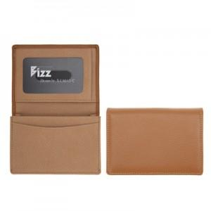

【상세/제작정보】 | <p>※불박 인쇄시 금형비 40,000원(vat별도) 발생됩니다.​</p><p>※사바리케이스 별도 문의 바랍니다.​</p>

【인쇄/포장옵션】 | 불박 / 포장지포장

【공급단가】 | 수량 | 50~ | 100~ | 500~ | 1,000~ | 2,000~
*VAT별도 | 단가 | 16,200원 | 15,600원 | 13,750원 | 13,200원 | 12,870원

【상품 URL】 | https://www.synergygift.co.kr:443/src/goods_detail.php?gdno=37158

